音声評価
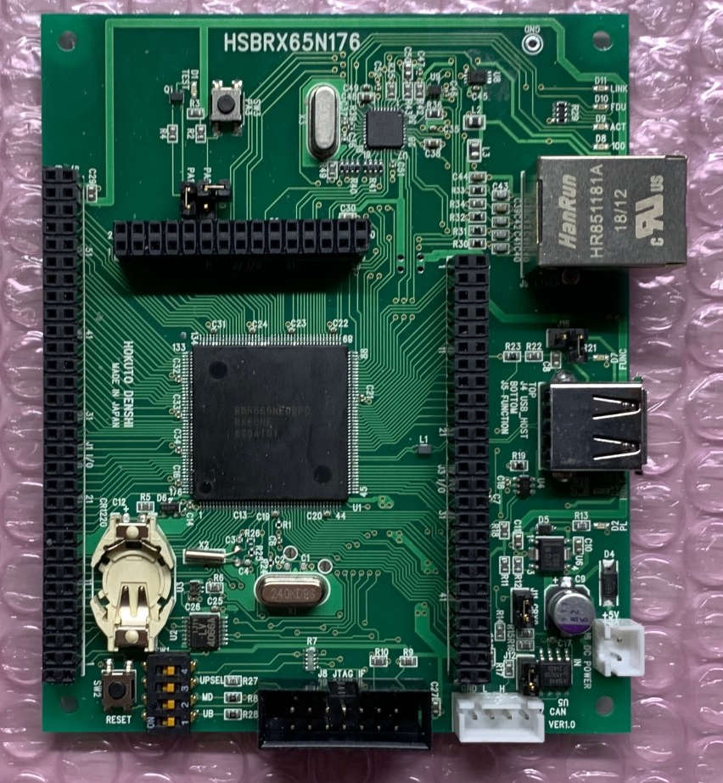
J1
J2
J3
VCC
GND
GND
VCC
GND
VCC
1
2
30
29
1
2
60
59
1
2
49
50
J2 - No.12 : PA2/RXD5
PWM出力用
※評価用プッシュスイッチ(SW3)で使用されているピンのため、
PWM出力用とするにはジャンパー(J10-B)をオープンにしてください
J10-B
J1 - No.13 : P03/IRQ11/DA0
DA出力用

雛型
J1
J2
J3
VCC
GND
GND
VCC
GND
VCC
1
2
30
29
1
2
60
59
1
2
49
50

